6-奖罚
序号 | 姓名 | 原因 | 依据 | 奖罚/异动金额 | 备注
1 | 李玉苹 |  | 收费对账单
2 | 王梦飞 |  | 收费对账单
3 | 赵坤宇 | 换季保养10天补助 | 60元/天 | 600.00
4
5
6

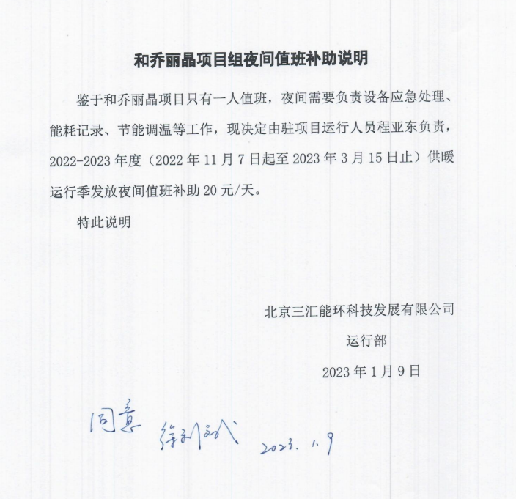

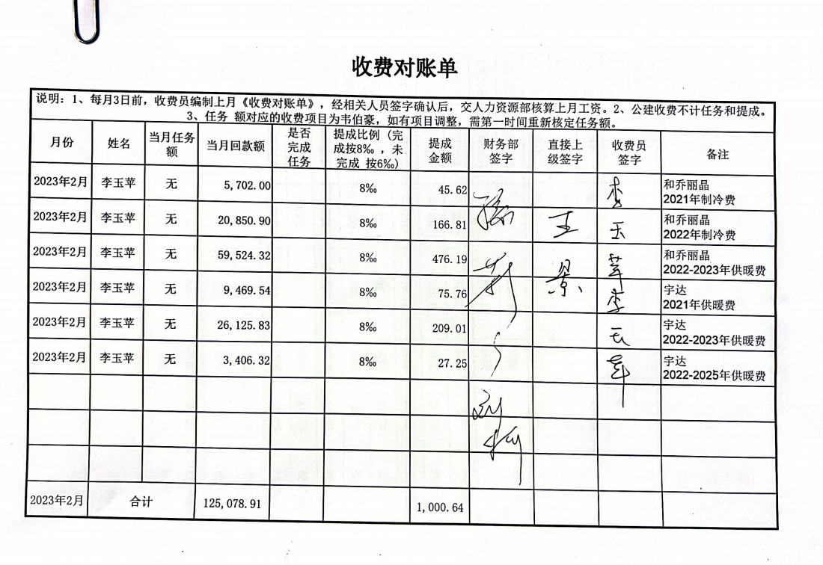

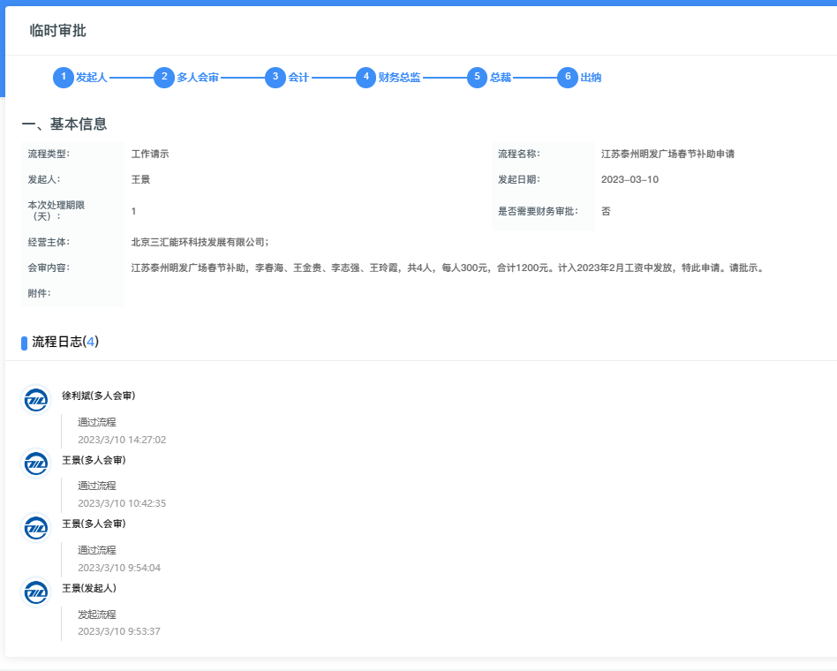

9-特殊情况
序号 | 姓名 | 事项 | 金额 | 备注 | 类别
1 | 周红梅 | 社保自缴 | 500.00 | 社保4050街道缴纳 | 应发
2 | 申瑛 | 公积金 | 550.00 | 全额自行承担 | 应扣
3 | 王久利 | 四月份社保个人部分 | 619.25 | 次月才能社保减员 | 应扣
4
5
6

